Hoja1
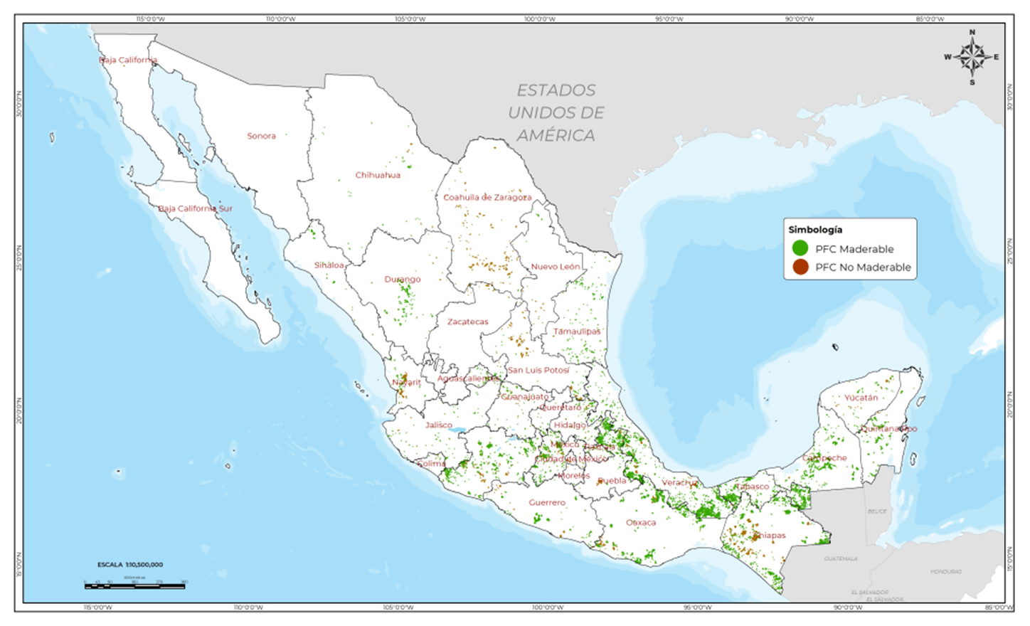
COORDINACIÓN GENERAL DE PRODUCCIÓN Y PRODUCTIVIDAD
GERENCIA DE PLANTACIONES FORESTALES COMERCIALES |  |  |  |  |  |  | Información al 31 de diciembre de 2023.

Superficies de Plantaciones Forestales Comerciales establecidas con apoyos de la CONAFOR por año

Año de establecimiento | Tipo de plantación / Superficie (ha) |  |  | Total
 | Maderable | Doble propósito | No maderable
2000 | 2,796 | 300 | 0 | 3,096
2001 | 4,174 | 250 | 0 | 4,424
2002 | 4,644 | 268 | 132 | 5,044
2003 | 6,119 | 770 | 464 | 7,353
2004 | 11,293 | 0 | 899 | 12,192
2005 | 13,838 | 0 | 1,518 | 15,356
2006 | 18,135 | 149 | 5,512 | 23,796
2007 | 12,915 | 0 | 5,381 | 18,297
2008 | 22,398 | 0 | 9,737 | 32,135
2009 | 18,774 | 126 | 17,370 | 36,270
2010 | 12,766 | 1,719 | 10,972 | 25,457
2011 | 16,279 | 1,884 | 10,687 | 28,850
2012 | 11,357 | 1,870 | 16,682 | 29,909
2013 | 12,243 | 3,400 | 11,868 | 27,510
2014 | 9,770 | 3,649 | 6,646 | 20,065
2015 | 12,644 | 3,340 | 2,017 | 18,001
2016 | 13,785 | 3,304 | 916 | 18,005
2017 | 10,081 | 1,697 | 223 | 12,002
2018 | 8,797 | 2,342 | 362 | 11,500
2019 | 7,520 | 1,790 | 190 | 9,500
2020 | 6,811 | 705 | 43 | 7,559
2021 | 2,135 | 228 | 45 | 2,409
2022 | 610 | 439 | 7 | 1,055
2023 | 1,879 | 165 | 31 | 2,074
Total | 241,762 | 28,396 | 101,702 | 371,860

Especies establecidas en las Plantaciones Forestales Comerciales establecidas con apoyos de la CONAFOR

Plantaciones Forestales Comerciales maderables

Especie establecida | Superficie (ha)
Eucalyptus spp. | 48,523
Cedrela odorata | 37,296
Pinus spp. | 36,444
Tectona grandis | 34,572
Gmelina arborea | 30,653
Tabebuia rosea | 11,445
Prosopis spp. | 9,158
Swietenia macrophylla | 8,440
Caesalpinia platyloba | 4,467
Leucaena leucocephala | 4,425
Acacia mangium | 3,450
Bursera spp. | 2,499
Acrocarpus fraxinifolius | 2,299
Acacia farnesiana | 1,653
Khaya senegalensis | 987
Tabebuia donell-smithii | 949
Swietenia humilis | 845
Otras | 3,640
Total | 241,744

Plantaciones Forestales Comerciales de Doble Propósito

Especie establecida | Superficie (ha)
Hevea brasiliensis | 21,189
Pinus spp | 7,207
Total | 28,396

Plantaciones Forestales Comerciales No maderables

Especie establecida | Superficie (ha)
Euphorbia antisyphilitica | 39,224
Agave lechuguilla | 29,299
Chamaedorea spp. | 7,536
Árboles de Navidad | 5,439
Bambú | 4,519
Yucca spp. | 2,474
Sabal mexicana | 137
Otras especies | 13,091
Total | 101,720

Distribución de la superficie de Plantaciones Forestales Comerciales por Entidad Federativa

Entidad Federativa | Tipo de plantación / Superficie (ha) |  |  | Total
 | Maderable | Doble propósito | No maderable
Aguascalientes | 782 |  | 5 | 787
Baja California | 90 |  | 276 | 366
Campeche | 28,681 |  | 299 | 28,980
Chiapas | 18,364 | 6,813 | 5,939 | 31,116
Chihuahua | 6,550 |  | 1,752 | 8,302
Ciudad de México | 265 |  | 236 | 501
Coahuila | 450 |  | 41,353 | 41,803
Colima | 197 |  | 85 | 281
Durango | 5,624 |  | 1,773 | 7,397
Guanajuato | 1,472 |  | 1,291 | 2,763
Guerrero | 6,030 |  | 231 | 6,261
Hidalgo | 1,376 |  | 1,816 | 3,193
Jalisco | 6,084 | 98 | 156 | 6,338
México | 6,805 |  | 1,364 | 8,169
Michoacán | 16,650 | 2,179 | 1,217 | 20,046
Morelos |  |  | 14 | 14
Nayarit | 2,831 |  | 2,412 | 5,242
Nuevo León | 837 |  | 1,685 | 2,522
Oaxaca | 13,540 | 2,693 | 1,262 | 17,495
Puebla | 14,442 | 36 | 3,195 | 17,672
Querétaro | 486 |  | 74 | 560
Quintana Roo | 3,298 |  | 73 | 3,371
San Luis Potosí | 1,749 |  | 17,331 | 19,080
Sinaloa | 1,421 |  | 46 | 1,467
Sonora | 10 |  | 30 | 40
Tabasco | 51,161 | 3,638 | 455 | 55,253
Tamaulipas | 11,711 |  | 803 | 12,514
Tlaxcala | 1,000 |  | 256 | 1,257
Veracruz | 36,430 | 12,939 | 2,957 | 52,326
Yucatán | 2,677 |  | 5,118 | 7,795
Zacatecas | 732 |  | 8,216 | 8,947
Total | 241,744 | 28,396 | 101,720 | 371,860

Distribución de la superficie de Plantaciones Forestales Comerciales Maderables establecida por especie y por Entidad Federativa

Entidad Federativa | Especie establecida / Superficie establecida (ha) |  |  |  |  |  |  |  |  |  |  |  |  |  |  |  |  |  | Total
 | Eucalyptus spp. | Cedrela odorata | Pinus spp. | Tectona grandis | Gmelina arborea | Tabebuia rosea | Prosopis spp. | Swietenia macrophylla | Caesalpinia platyloba | Leucaena leucocephala | Acacia mangium | Bursera spp. | Acrocarpus fraxinifolius | Acacia farnesiana | Khaya senegalensis | Tabebuia donell-smithii | Swietenia humilis | Otras
Aguascalientes | 782 |  |  |  |  |  |  |  |  |  |  |  |  |  |  |  |  | 0 | 782
Baja California |  |  |  |  |  |  | 90 |  |  |  |  |  |  |  |  |  |  | 0 | 90
Campeche |  | 6,496 |  | 10,814 | 6,980 | 1,489 |  | 2,214 | 86 | 89 |  |  |  | 10 |  | 121 |  | 382 | 28,681
Chiapas | 225 | 6,135 |  | 4,058 | 1,103 | 4,810 |  | 809 |  |  | 53 |  | 76 | 1,050 |  |  | 4 | 41 | 18,364
Chihuahua |  |  | 800 |  |  |  | 4,844 |  |  |  |  |  |  |  | 906 |  |  | 0 | 6,550
Ciudad de México |  |  | 265 |  |  |  |  |  |  |  |  |  |  |  |  |  |  | 0 | 265
Coahuila |  |  |  |  |  |  | 432 |  |  |  |  |  |  |  |  |  |  | 18 | 450
Colima |  | 9 |  | 39 |  | 1 |  |  |  |  |  |  |  | 18 |  |  | 33 | 96 | 197
Durango |  |  | 5,224 |  |  |  | 400 |  |  |  |  |  |  |  |  |  |  | 0 | 5,624
Guanajuato | 352 |  | 686 |  |  |  | 408 |  |  |  |  |  |  |  |  |  |  | 26 | 1,472
Guerrero | 1,601 | 2,705 | 408 |  | 25 | 945 | 36 |  |  |  |  |  |  |  |  |  | 199 | 111 | 6,030
Hidalgo |  | 482 | 393 |  |  | 20 | 250 | 71 |  |  |  |  | 156 |  |  |  |  | 5 | 1,376
Jalisco | 2,760 | 205 | 1,351 | 757 | 2 | 146 | 380 | 35 | 92 | 100 |  |  |  | 213 |  |  |  | 43 | 6,084
México | 79 | 43 | 5,526 |  | 608 | 30 |  | 3 |  | 250 |  |  |  |  |  |  | 177 | 89 | 6,805
Michoacán | 2,722 | 247 | 4,502 | 94 | 34 | 1,764 |  |  | 3,168 | 3,328 | 305 |  | 160 | 20 | 81 |  | 70 | 157 | 16,650
Nayarit | 81 | 134 | 127 | 1,973 | 67 | 190 |  | 60 |  |  |  |  |  | 13 |  |  | 25 | 160 | 2,831
Nuevo León |  |  | 100 |  |  |  | 737 |  |  |  |  |  |  |  |  |  |  | 0 | 837
Oaxaca | 4,578 | 2,922 | 3,150 | 476 | 974 | 454 |  | 618 |  |  |  |  | 19 | 15 |  |  | 272 | 63 | 13,540
Puebla |  | 1,623 | 4,965 | 31 | 630 |  |  | 1,648 |  | 68 | 1,506 | 2,499 | 1,359 |  |  |  |  | 113 | 14,442
Querétaro | 117 | 100 | 218 |  |  |  | 51 |  |  |  |  |  |  |  |  |  |  | 0 | 486
Quintana Roo |  | 2,161 |  |  | 711 |  |  | 400 |  |  |  |  |  |  |  |  |  | 26 | 3,298
San Luis Potosí |  | 342 | 595 | 55 | 318 | 67 | 235 | 73 |  |  |  |  | 63 |  |  |  |  | 0 | 1,749
Sinaloa |  | 91 |  |  |  |  | 85 |  | 1,121 | 44 |  |  | 5 |  |  |  | 64 | 12 | 1,421
Sonora |  |  |  |  |  |  | 10 |  |  |  |  |  |  |  |  |  |  | 0 | 10
Tabasco | 21,757 | 3,211 |  | 12,886 | 7,247 | 1,231 |  | 1,268 |  |  | 1,149 |  |  | 55 |  | 778 |  | 1,579 | 51,161
Tamaulipas | 9,030 | 249 |  | 107 | 1,197 |  | 544 |  |  | 546 |  |  |  |  |  |  |  | 37 | 11,711
Tlaxcala |  | 17 | 963 |  |  |  |  |  |  |  |  |  |  |  |  |  |  | 20 | 1,000
Veracruz | 4,438 | 8,842 | 7,096 | 2,396 | 10,410 | 298 |  | 1,161 |  |  | 437 |  | 462 | 258 |  | 50 |  | 581 | 36,430
Yucatán |  | 1,281 |  | 888 | 347 |  |  | 80 |  |  |  |  |  |  |  |  |  | 81 | 2,677
Zacatecas |  |  | 75 |  |  |  | 656 |  |  |  |  |  |  |  |  |  |  | 0 | 732
Total | 48,523 | 37,296 | 36,444 | 34,572 | 30,653 | 11,445 | 9,158 | 8,440 | 4,467 | 4,425 | 3,450 | 2,499 | 2,299 | 1,653 | 987 | 949 | 845 | 3,640 | 241,744

Distribución de la superficie de Plantaciones Forestales Comerciales de Doble Propósito establecida por especie y por Entidad Federativa

Entidad Federativa | Especie establecida / Superficie establecida (ha) |  | Total general
 | Hevea brasiliensis | Pinus spp.
Chiapas | 6,813 |  | 6,813
Jalisco | 98 |  | 98
Michoacán |  | 2,179 | 2,179
Oaxaca | 2,693 |  | 2,693
Puebla | 36 |  | 36
Tabasco | 2,154 | 1,484 | 3,638
Veracruz | 9,394 | 3,545 | 12,939
Total | 21,189 | 7,207 | 28,396

Distribución de la superficie de Plantaciones Forestales Comerciales No Maderables establecida por especie y por Entidad Federativa

Entidad Federativa | Especie establecida / Superficie establecida (ha) |  |  |  |  |  |  |  | Total
 | Euphorbia antisyphilitica | Agave lechuguilla | Chamaedorea spp. | Árboles de Navidad | Bambusa spp. | Yucca spp. | Guadua angustifolia | Otras
Aguascalientes |  |  |  | 5 |  |  |  | 0 | 5
Baja California |  |  |  | 0 |  | 276 |  | 0 | 276
Campeche |  |  |  | 0 | 277 |  |  | 23 | 299
Chiapas |  |  | 257 | 0 |  |  |  | 5,682 | 5,939
Chihuahua | 1,600 |  |  | 8 |  | 50 |  | 95 | 1,752
Ciudad de México |  |  |  | 236 |  |  |  | 0 | 236
Coahuila | 28,717 | 11,392 |  | 228 |  | 1,016 |  | 0 | 41,353
Colima |  |  |  | 0 |  |  | 60 | 25 | 85
Durango | 1,433 | 195 |  | 131 |  |  |  | 15 | 1,773
Guanajuato |  |  |  | 1,291 |  |  |  | 0 | 1,291
Guerrero |  |  |  | 0 |  |  |  | 231 | 231
Hidalgo |  | 334 | 1,383 | 100 |  |  |  | 0 | 1,816
Jalisco |  |  |  | 64 | 67 |  |  | 24 | 156
México |  |  |  | 1,364 |  |  |  | 0 | 1,364
Michoacán |  |  |  | 377 |  |  |  | 840 | 1,217
Morelos |  |  |  | 8 |  |  |  | 6 | 14
Nayarit |  |  | 2,412 | 0 |  |  |  | 0 | 2,412
Nuevo León | 51 | 1,578 |  | 57 |  |  |  | 0 | 1,685
Oaxaca |  |  | 132 | 62 | 12 |  |  | 1,056 | 1,262
Puebla |  |  | 91 | 512 | 2,524 |  | 67 | 0 | 3,195
Querétaro |  |  |  | 74 |  |  |  | 0 | 74
Quintana Roo |  |  |  | 0 |  |  |  | 73 | 73
San Luis Potosí |  | 14,596 | 1,684 | 0 |  | 1,045 | 6 | 0 | 17,331
Sinaloa |  |  |  | 0 |  |  | 40 | 6 | 46
Sonora |  |  |  | 0 |  |  |  | 30 | 30
Tabasco |  |  | 362 | 0 |  |  | 93 | 0 | 455
Tamaulipas |  | 650 | 81 | 72 |  |  |  | 0 | 803
Tlaxcala |  |  |  | 256 |  |  |  | 0 | 256
Veracruz |  |  | 1,134 | 444 | 737 |  | 637 | 5 | 2,957
Yucatán |  |  |  | 0 |  |  |  | 5,118 | 5,118
Zacatecas | 7,424 | 555 |  | 149 |  | 87 |  | 0 | 8,216
Total | 39,224 | 29,299 | 7,536 | 5,439 | 3,617 | 2,474 | 902 | 13,228 | 101,720

Distribución de las plantaciones forestales comerciales establecidas con apoyos de la CONAFOR en el periodo 2010 - 2023

